Mehrdüsengabel
Formeln Mehrdüsengabel im Erdbeeranbau

Bandbreite (m) | 0.80 m |  | 8.0829037687 | 5.3886025124 | 4.0414518843 | 2.6943012562 | 2.0207259422 | 1.6165807537 | 1.3471506281 | 1.1547005384 | 1.0103629711 | 0.80829037687 | 0.67357531405
Fahr-/ Gehgeschwindigkeit (km/h) | 5.0 km/h |  | Düsengröße und Farbcodierung nach ISO 16125 (bei 3 bar Spritzdruck an der Düse)
Ausbringmenge (l/ha) | 700 l/ha | ISO | 005 | 0075 | 01 | 015 | 02 | 025 | 03 | 035 | 04 | 05 | 06
Anzahl Düsen (Stck.) | 5 | l/min | 0.20 | 0.30 | 0.4 | 0.6 | 0.8 | 1.0 | 1.2 | 1.4 | 1.6 | 2.0 | 2.4
 |  | Druck |  |  |  | 7.3 | 4.1 | 2.6 | 1.8 | 1.3 | 1.0
 |  | Anzahl Düsen |  |  |  |  |  | 4 | 1
 |  |  | 2.4 bar Spritzdruck bei gemischtem Düseneinsatz
 |  | l/min |  |  |  |  |  | 0.90 | 1.08

Ausbringmenge (l/ha) = | Ausstoß aller Düsen (l/min) x 600 |  |  |  |  | 700 l/ha | 5
 | Fahrgeschw. (km/h) x Arbeitsbreite (m)
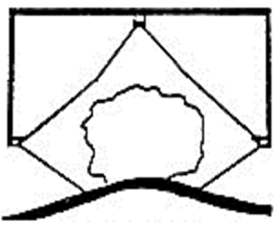
 |  |  |  |  |  |  |  | Gemischt
Gesamtdüsenausstoß (l/min) = | Ausbringmenge (l/ha) x Fahrgeschw. (km/h) * Arb.breite (m) |  |  |  |  | 4.67 l/min |  | 5.20 l/min
 | 600

Einzeldüsenausstoß (l/min) = | Gesamtdüsenausstoß (l/min) |  |  |  |  | 0.93 l/min
 | Gesamtdüsenanzahl (Stck.)
 |  |  |  |  |  |  |  | 1.5544045709
 |  | neuer Spritzdruck bei Mischbestückung |  |  |  | 2.4 bar

Reihenabstand (m) | 1.50 m
prozentualer Flächenanteil | 53 % |  | Wassermenge für den Schlag |  |  | 373 l
Quadratmeter Grundfläche | 10000 m²
 | 1.0 ha

